Wprowadzenie
Data | 2022-05-08
Imię nazwisko | Piotr Narecki
Nr indeksu | 236594


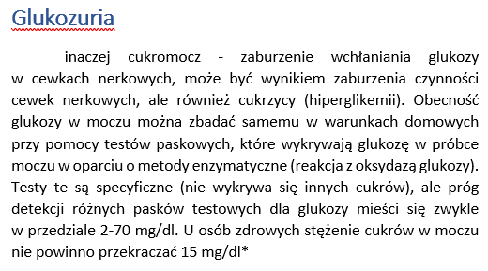

Zdjęcie – https://www.healthline.com/health/glucose-test-urine

Dane
Stosując nową metodę oznaczania glukozy w moczu pacjentów z glukozurią, uzyskano następujące wyniki dla próbek wody, do których dodano 50 mg glukozy: |  | Dane uzyskane z analizy 3 grup pacjentów: |  |  |  |  | Udziel odpowiedzi na następujące pytania:
 |  | UWAGA: granica detekcji to 2 mg/100ml
 |  | nowa metoda stezenia |  |  |  | 1 | Ustal, czy zapropownowana nowa metoda oznaczania glukozy nie jest obciażona błedem systematycznym w uzyskiwanych za jej pomocą wynikach. W tym celu porównaj średnią z pomiarów ze wzorcem (dla α = 0,05 i α = 0,01)
 |  | zdrowi | potwierdzona hiperglikemia | podejrzenie hiperglikemii
Próbka | Stężenie glukozy (mg/100ml):
1 | 50.4 | 8.8 | 46.4 | 15.4 |  | 2 | Porównaj wyniki uzyskane nową metodą z wynikami uzyskiwanymi metodą referencyjną (dla α = 0,05) |  | test t Studenta
2 | 50.7 | 5.2 | 22.3 | 10.3 |  |  |  |  | x | 50.06 | w.kry 0,05 | 2.7764451052
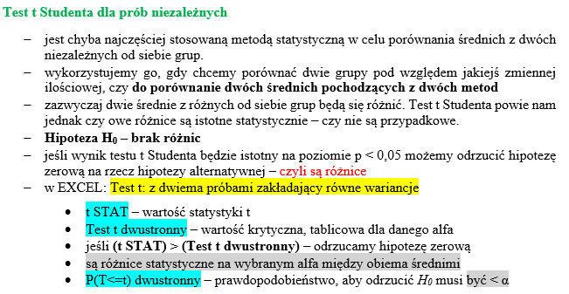
3 | 49.1 | 0.0 | 31.2 | 15.2 |  | 3 | Sprawdź rozkłady zmiennych. Sprawdź, czy są punkty odstające. (tutaj uzyc drugiej tabeli) |  | u | 49.88 | w. kry 0,01 | 4.6040948713
4 | 49.0 | 7.7 | 36.1 | 18.1 |  | 4 | Ustal, czy wyniki uzyskiwane dla osób z hipoglikemią, z podjerzeniem cukrzycy i kontroli są istotne statystycznie (spr jak bardzo)* |  | s | 0.95551033485
5 | 51.1 | 9.1 | 27.3 | 11.3 |  |  |  |  | n | 5
 |  | 9.5 | 36.8 | 13.8 |  | 5 | Czy pomiar stężenia glukozy w moczu może pozwolić na zdiagnozowanie cukrzycy? |  | t dla n<30 | 0.37676201593
Wyniki uzyskane tą metodą porównano z metodą referencyjną: |  | 9.7 | 30.1 | 16.1
 |  | 6.0 | 39.9 | 11.9 |  |  | Stwórz wykresy:
Próbka | Stężenie glukozy (mg/100ml): | 5.5 | 29.5 | 19.5 |  | 1 | histogramy rozkładu zmiennych
1 | 50.1 | 16.8 | 25.9 | 11.9 |  | 2 | wykres box-wąsy dla 3 grup pacjentów
2 | 50.8 | 3.4 | 28.2 | 13.2
3 | 49.3 | 14.9 | 25.1 | 10.1
4 | 48.7 | 10.4 | 39.6 | 18.6
|t| < wartości krytycznych dla 0,05 i 0,01
więc nie odrzucamy hipotezy zerowej
zatem nowa metoda nie jest obciążona błędem systematycznym
5 | 50.5 | 13.1 | 25.2 | 17.2
 |  | 13.9 | 32.1 | 21.1 | 1. | test t Studenta
 |  | 13.3 | 33.5 | 25.5 |  | x | 50.06
 |  | 5.7 | 26.7 | 21.7 |  | u | 49.88
 |  | 8.9 | 39.9 | 11.9 |  | s | 0.95551033485
 |  | 5.2 | 27.8 | 12.8 |  | n | 5
 |  | 10.3 | 37.2 | 14.2 |  | t dla n<30 | 0.37676201593
 |  | 7.9 | 35.8 | 16.8
 |  | 6.2 | 37.8 | 22.8 |  | w.kry 0,05 | 2.7764451052
 |  | 9.1 | 29.9 | 18.9 |  | w. kry 0,01 | 4.6040948713
 |  | 10.6 | 23.6 | 15.6
 |  | 0.0 | 29.5 | 16.5
 |  | 0.0 | 33.4 | 16.4
 |  | 12.6 | 17.9 | 8.9 | 2. | w osobnym arkuszu
 |  | 6.5 | 41.5 | 15.5
 |  | 4.7 | 33.8 | 11.8
 |  | 11.8 | 36.2 | 14.2
 |  | 12.2 | 40.6 | 13.6
 |  | 15.3 | 17.4 | 7.4
 |  | 2.8 | 34.8 | 15.8
 |  | 10.5 | 34.3 | 14.3
 |  | 11.2 | 33.0 | 15.0
 |  | 5.7 | 37.8 | 13.8
 |  | 9.1 | 37.5 | 21.5
 |  | 5.2 | 34.2 | 14.2 | 3. | pobrać w Dane/data analisis/test drugi t Studenta |  | dla drugiej tabeli
 |  | 8.6 | 38.5 | 14.5
 |  | 25.4 | 33.1 | 21.1
 |  | 11.0 | 35.4 | 21.4 | 4. anova pozytywna to spełnione
 |  | 0.0 | 22.8 | 17.8
 |  | 13.9 | 19.3 | 9.3
 |  | 12.7 | 32.3 | 17.3
 |  | 8.5 | 29.7 | 6.7
 |  | 13.8 | 40.5 | 18.5
 |  | 0.0 | 43.0 | 11.0
 |  | 7.4 | 35.6 | 16.6
 |  | 4.8 | 40.9 | 18.9
 |  | 3.8 | 40.6 | 19.6

Instrukcje
